상품제안서
777 쓰리세븐 손톱깎이세트 636 | 상품코드: S38984

 |  |  |  |  |  |  | 02-713-8555 | www.synergygift.co.kr
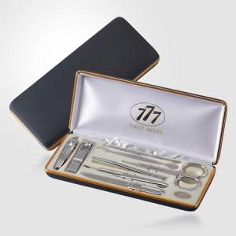 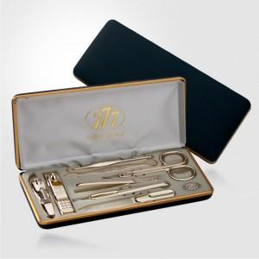

【상세/제작정보】 | * 세계적인 손톱깍이 브랜드 쓰리쎄븐(777) 정품으로 구성된 세트입니다.

【인쇄/포장옵션】 | 실크 / 포장지포장

【공급단가】 | 수량 | 30~ | 100~ | 300~ | 500~ | 1,000~
*VAT별도 | 실버(C) | 18,130원 | 17,420원 | 16,570원 | 16,150원 | 15,870원
 | 골드(G) | 23,500원 | 22,580원 | 21,480원 | 20,930원 | 20,560원

【상품 URL】 | https://www.synergygift.co.kr:443/src/goods_detail.php?gdno=38984

